Дніпро Яворницького 55
 | Загальна
Найменування будови та її адреса: Встановлення та підключення генератора м.Дніпро пр. Яворницького 55
Дефектний акт

№ з/п | Найменування робіт | Од. вим. | Обєм на одиницю виміру | Ціна за одиницю виміру (без ПДВ), грн. | Вартість всього (без ПДВ), грн. | Найменування матеріалів | Один. вим. | Кількість матеріалів на Об'єм робіт | Ціна за одиницю виміру (без ПДВ), грн. | Вартість всього (без ПДВ), грн.
 | Демонтажні роботи
1 |  |  |  |  | 0.00 |  |  |  |  | 0.00
2 |  |  |  |  | 0.00 |  |  |  |  | 0.00
3 | ВСЬОГО ВАРТІСТЬ ДЕМОНТАЖНИХ РОБІТ, грн.( без ПДВ): |  |  |  | 0.00 | ВСЬОГО ВАРТІСТЬ МАТЕРІАЛІВ ПО ДЕМОНТАЖНИМ РОБОТАМ, грн.( без ПДВ): |  |  |  | 0.00
4 | Загальнобудівельні роботи
5 | Сверління отвору в стіні D=30-35мм | шт | 1.00 | 80.00 | 80.00 |  |  |  |  | 0.00
6 |  |  |  |  | 0.00 |  |  |  |  | 0.00
7 | ВСЬОГО ВАРТІСТЬ ЗАГАЛЬНОБУДІВЕЛЬНИХ РОБІТ, грн.( без ПДВ): |  |  |  | 80.00 | ВСЬОГО ВАРТІСТЬ МАТЕРІАЛІВ ПО ЗАГАЛЬНОБУДІВЕЛЬНИМ РОБОТАМ, грн.( без ПДВ): |  |  |  | 0.00
8 | Електромонтажні роботи
9 | Прокладання кабелю 6кв.мм | пог.м | 40.00 | 31.00 | 1,240.00 | Провід ПВС 3х6 ЗЗЦМ ДЕРЖСТАНДАРТ | м | 42.00 | 119.20 | 5,006.40
10 | Прокладання гофротруби з протяжкою кабеля | пог.м | 35.00 | 25.00 | 875.00 | Труба гофрована електромонтажна стійка до УФ- випромінювання,несамозагасаюча; 320 N/5см / 5 см; д.32мм; поліетилен; чорна | м | 35.00 | 13.96 | 488.60
11 |  |  |  |  |  | Стяжка для кабелю нейлоновий 3.6x250 (100 шт./уп.) чорна | паков. | 1.00 | 92.50 | 92.50
12 | Встановлення та підключення генератора | посл | 1.00 | 750.00 | 750.00 | Генератор Praim PRM10000 дизельний | шт | 1.00 | Поставка Замовника | 0.00
13 |  |  |  |  |  | Силова вилка АСКО-УКРЕМ UCombi 2P+PE 63А 250 В переносна IP67 поліамід Синій (A0080010105) | шт | 1.00 | 884.00 | 884.00
14 |  |  |  |  |  | Гофра для відведення вихлопних газів генератора Ø 40 мм та хомут/герметик/азбестова нитка | м | 1.00 | 1,057.60 | 1,057.60
15 | Встановлення та збірка розподільчого щита | шт | 1.00 | 300.00 | 300.00 | Щиток пластиковий Luxray ЩРН-П-8 на 8 модулів зовнішній 731-2000-008 | шт | 1.00 | 172.40 | 172.40
16 |  |  |  |  |  | Перемикач введення резерву, 250В/63A, 1+N, 4м SF263 | шт | 1.00 | 1,844.00 | 1,844.00
17 |  |  |  |  |  | Автоматичний вимикач Hager 2P 6kA C-32A 2M MC232A | шт | 1.00 | 526.64 | 526.64
18
19 | Перекомутація у щитовій | посл | 1.00 | 1,000.00 | 1,000.00 | Кабель силовий ЗЗКМ ПВС 2x6,0 мідь | м | 5.00 | 119.20 | 596.00
20 | Монтаж кабель каналу | пог.м | 4.00 | 25.00 | 100.00 | Канал кабельний Аско-Укрем 15х10 2000мм | шт | 2.00 | 30.83 | 61.66
21 | ВСЬОГО ВАРТІСТЬ ЕЛЕКТРОМОНТАЖНИХ РОБІТ , грн.( без ПДВ): |  |  |  | 4,265.00 | ВСЬОГО ВАРТІСТЬ МАТЕРІАЛІВ ПО ЕЛЕКТОМОНТАЖНИМ РОБОТАМ, грн.( без ПДВ): |  |  |  | 10,729.80
22 | Інші роботи
23 | Встановлення короба для генератора | посл | 1.00 | 1,000.00 | 1,000.00 | Короб з шумоізоляцією , бокс з шумоізоляцією, захист для генератора з шумоізоляцією Хеопс-уют №44 | шт | 1.00 | Поставка Замовника | 0.00
24 |  |  |  |  |  | Кріплення для бокса монтажного (розписати в акті) | шт | 1.00 | 200.00 | 200.00
25 |  |  |  |  |  | Труба профільна квадратна 40x40x1,5 мм 3 м.п. ДСТУ 8639-82 холоднокатана | шт | 1.00 | Поставка Замовника | 0.00
26 |  |  |  |  |  | Кріплення труби до короба (розписати в акті) | шт | 1.00 | 400.00 | 400.00
27 |  |  |  |  |  | Дріт нержавіючий 1мм | м | 3.00 | 3.00 | 9.00
28 |  |  |  |  |  | Кріплення дроту (розписати в акті) | шт | 1.00 | 150.00 | 150.00
29 |  |  |  |  |  | Замок навісний Apecs PDR-50-55-L відкритий (амбарний) | шт | 3.00 | 287.20 | 861.60
30
31 |  |  |  |  |  | Плитка тротуарна арм 6П5 (1000*500*50) | шт | 2.00 | 320.00 | 640.00
32 |  |  |  |  |  | Ланцюг коротколанковий без покриття 3 мм на метраж м.пог. без покриття | пог.м | 3.00 | 32.80 | 98.40
33 | ВСЬОГО ВАРТІСТЬ ІНШИХ РОБІТ грн.( без ПДВ): |  |  |  | 1,000.00 | ВСЬОГО ВАРТІСТЬ МАТЕРІАЛІВ ПО ІНШИМ РОБОТАМ, грн. (без ПДВ): |  |  |  | 2,359.00
34 |  |  |  |  |  | ВСЬОГО ВАРТІСТЬ МАТЕРІАЛІВ, грн. (без ПДВ): |  |  |  | 13,088.80
35 | ВСЬОГО ВАРТІСТЬ РОБІТ, грн.( без ПДВ): |  |  |  | 5,345.00 | Вартість доставлення матеріалів | 3.00% |  |  | 392.66
36 |  |  |  |  |  | ВСЬОГО вартість матеріалів, грн. (без ПДВ) |  |  |  | 13,481.46
37 | ВСЬОГО вартість робіт, грн.( без ПДВ) |  |  |  | 5,345.00 | ВСЬОГО ПО Кошторису без ПДВ, ГРН.: |  |  |  | 18,826.46
38 |  |  |  |  |  | ПДВ, ГРН.: |  |  |  | 3,765.29
39 |  |  |  |  |  | ВСЬОГО ПО Кошторису з ПДВ, ГРН.: |  |  |  | 22,591.76

 | Місце розміщення генератора з коробом

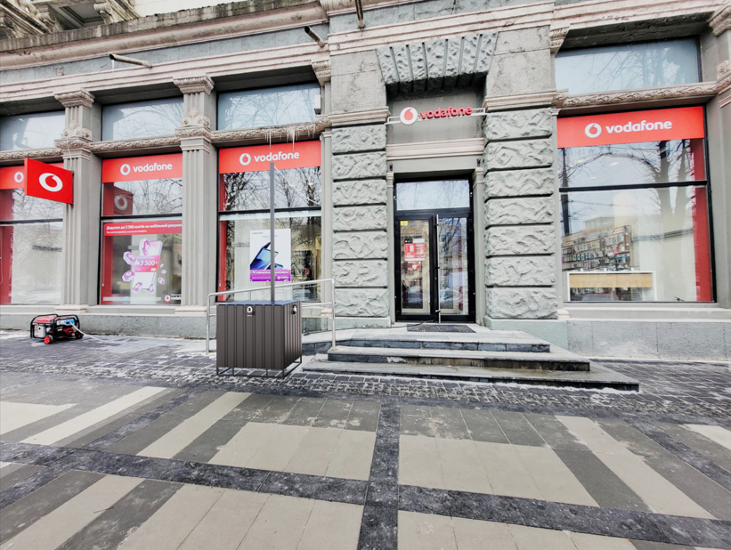

Запоріжжя Соборний 170
 | Загальна
 | Найменування будови та її адреса: Підключення генератора м.Запоріжжя пр Соборний 170
 | Дефектний акт

№ з/п | Найменування робіт | Од. вим. | Обєм на одиницю виміру | Ціна за одиницю виміру (без ПДВ), грн. | Вартість всього (без ПДВ), грн. | Найменування матеріалів | Один. вим. | Кількість матеріалів на Об'єм робіт | Ціна за одиницю виміру (без ПДВ), грн. | Вартість всього (без ПДВ), грн.
 | Демонтажні роботи
1 |  |  |  |  | 0.00 |  |  |  |  | 0.00
2 |  |  |  |  | 0.00 |  |  |  |  | 0.00
3 | ВСЬОГО ВАРТІСТЬ ДЕМОНТАЖНИХ РОБІТ, грн.( без ПДВ): |  |  |  | 0.00 | ВСЬОГО ВАРТІСТЬ МАТЕРІАЛІВ ПО ДЕМОНТАЖНИМ РОБОТАМ, грн.( без ПДВ): |  |  |  | 0.00
4 | Загальнобудівельні роботи
5 | Сверління отвору в стіні D=30-35мм | шт | 1.00 | 80.00 | 80.00 |  |  |  |  | 0.00
6 |  |  |  |  | 0.00 |  |  |  |  | 0.00
7 | ВСЬОГО ВАРТІСТЬ ЗАГАЛЬНОБУДІВЕЛЬНИХ РОБІТ, грн.( без ПДВ): |  |  |  | 80.00 | ВСЬОГО ВАРТІСТЬ МАТЕРІАЛІВ ПО ЗАГАЛЬНОБУДІВЕЛЬНИМ РОБОТАМ, грн.( без ПДВ): |  |  |  | 0.00
8 | Електромонтажні роботи
9 | Прокладання кабелю 6кв.мм | пог.м | 45.00 | 31.00 | 1,395.00 | Провід ПВС 3х6 ЗЗЦМ ДЕРЖСТАНДАРТ | м | 47.25 | 119.20 | 5,632.20
10 | Прокладання гофротруби з протяжкою кабеля | пог.м | 40.00 | 25.00 | 1,000.00 | Труба гофрована електромонтажна стійка до УФ- випромінювання,несамозагасаюча; 320 N/5см / 5 см; д.32мм; поліетилен; чорна | м | 40.00 | 13.96 | 558.40
11 |  |  |  |  |  | Стяжка для кабелю нейлоновий 3.6x250 (100 шт./уп.) чорна | паков. | 1.00 | 92.50 | 92.50
12 | Встановлення та підключення генератора | посл | 1.00 | 750.00 | 750.00 | Генератор Praim PRM10000 дизельний | шт | 1.00 | Поставка Замовника | 0.00
13 |  |  |  |  |  | Силова вилка АСКО-УКРЕМ UCombi 2P+PE 63А 250 В переносна IP67 поліамід Синій (A0080010105) | шт | 1.00 | 884.00 | 884.00
14 |  |  |  |  |  | Гофра для відведення вихлопних газів генератора Ø 40 мм та хомут/герметик/азбестова нитка | м | 1.00 | 1,057.60 | 1,057.60
15 | Встановлення та збірка розподільчого щита | шт | 1.00 | 300.00 | 300.00 | Щиток пластиковий Luxray ЩРН-П-8 на 8 модулів зовнішній 731-2000-008 | шт | 1.00 | 172.40 | 172.40
16 |  |  |  |  |  | Перемикач введення резерву, 250В/63A, 1+N, 4м SF263 | шт | 1.00 | 1,844.00 | 1,844.00
17 |  |  |  |  |  | Автоматичний вимикач Hager 2P 6kA C-32A 2M MC232A | шт | 1.00 | 526.64 | 526.64
18
19 | Перекомутація у щитовій | посл | 1.00 | 1,000.00 | 1,000.00 | Кабель силовий ЗЗКМ ПВС 2x4,0 мідь | м | 3.00 | 86.00 | 258.00
...
№ з/п | Найменування робіт | Од. вим. | Обєм на одиницю виміру | Ціна за одиницю виміру (без ПДВ), грн. | Вартість всього (без ПДВ), грн. | Найменування матеріалів | Один. вим. | Кількість матеріалів на Об'єм робіт | Ціна за одиницю виміру (без ПДВ), грн. | Вартість всього (без ПДВ), грн.
33 | ВСЬОГО ВАРТІСТЬ ІНШИХ РОБІТ грн.( без ПДВ): |  |  |  | 1,000.00 | ВСЬОГО ВАРТІСТЬ МАТЕРІАЛІВ ПО ІНШИМ РОБОТАМ, грн. (без ПДВ): |  |  |  | 1,728.00
34 |  |  |  |  |  | ВСЬОГО ВАРТІСТЬ МАТЕРІАЛІВ, грн. (без ПДВ): |  |  |  | 12,815.40
35 | ВСЬОГО ВАРТІСТЬ РОБІТ, грн.( без ПДВ): |  |  |  | 5,625.00 | Вартість доставлення матеріалів | 3.00% |  |  | 384.46
36 |  |  |  |  |  | ВСЬОГО вартість матеріалів, грн. (без ПДВ) |  |  |  | 13,199.86
37 | ВСЬОГО вартість робіт, грн.( без ПДВ) |  |  |  | 5,625.00 | ВСЬОГО ПО Кошторису без ПДВ, ГРН.: |  |  |  | 18,824.86
38 |  |  |  |  |  | ПДВ, ГРН.: |  |  |  | 3,764.97
39 |  |  |  |  |  | ВСЬОГО ПО Кошторису з ПДВ, ГРН.: |  |  |  | 22,589.83

 | Місце розміщення генератора з коробом

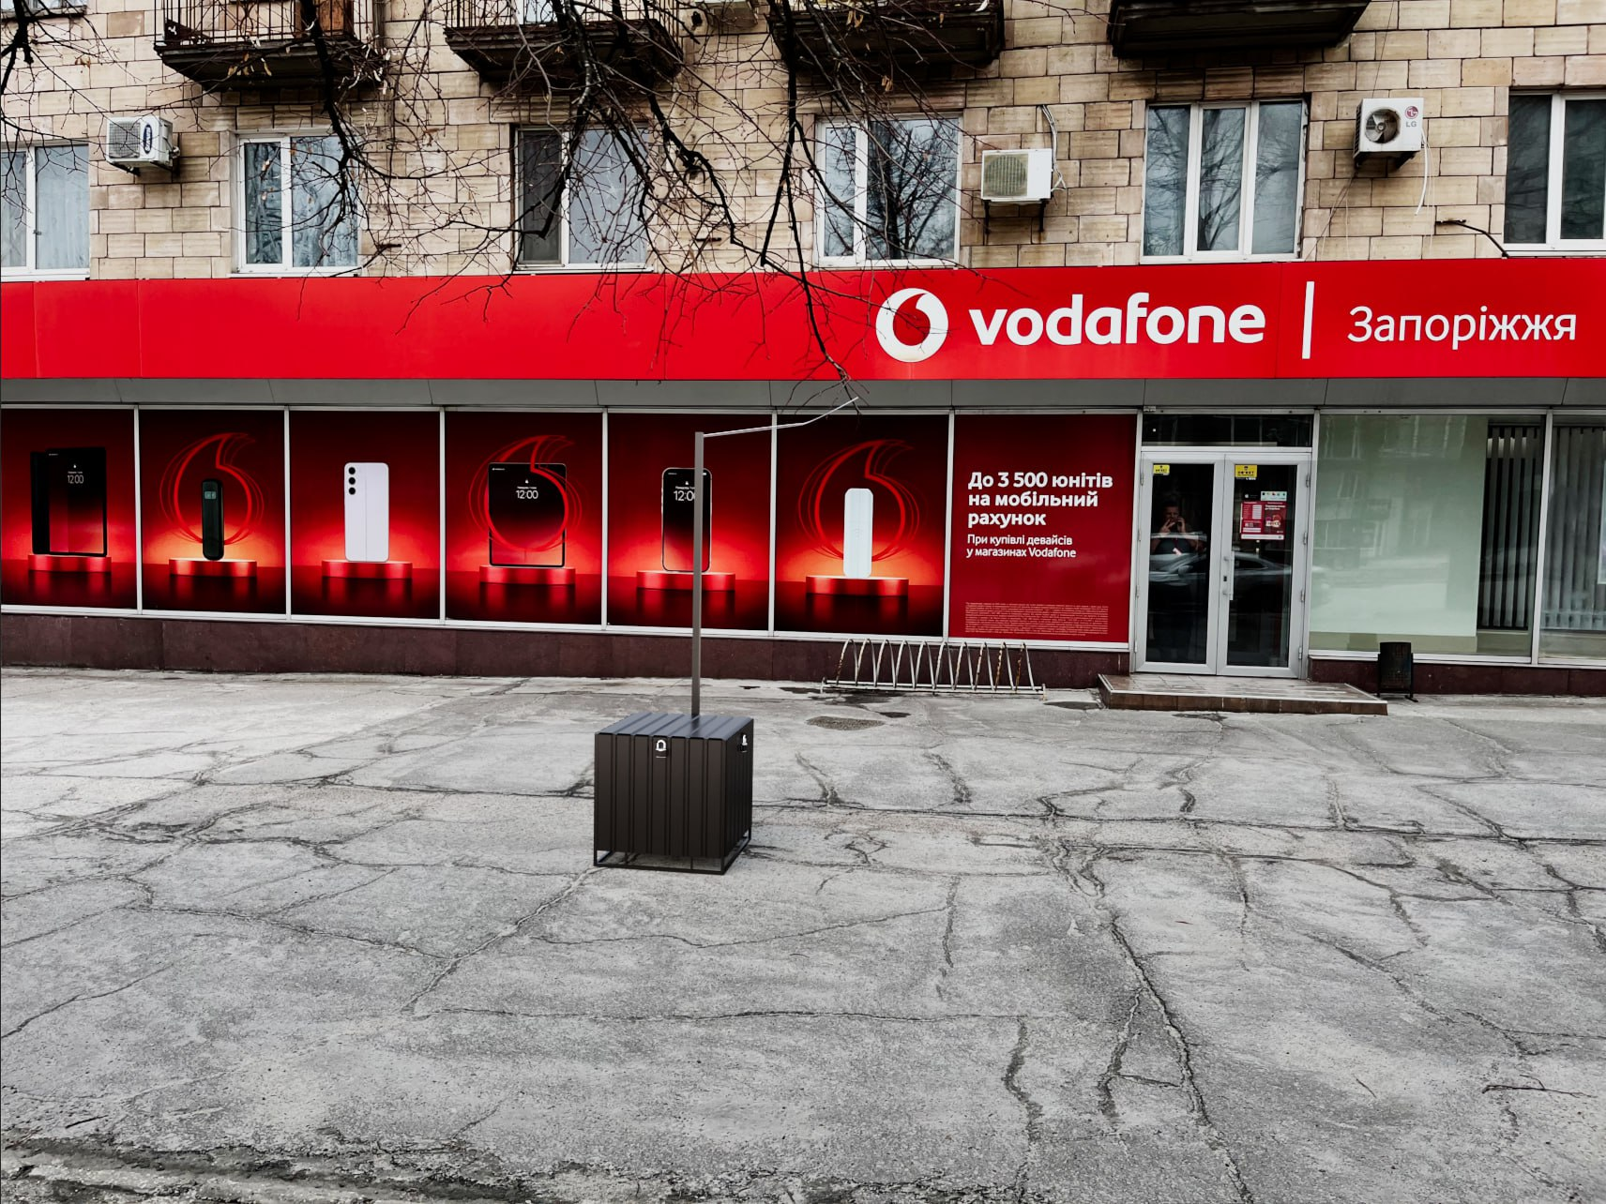

Кропивницький Перспективна 25
...
21 | ВСЬОГО ВАРТІСТЬ ЕЛЕКТРОМОНТАЖНИХ РОБІТ , грн.( без ПДВ): | 14,315.00 | ВСЬОГО ВАРТІСТЬ МАТЕРІАЛІВ ПО ЕЛЕКТОМОНТАЖНИМ РОБОТАМ, грн.( без ПДВ): |  | 30,723.05
34 |  |  | ВСЬОГО ВАРТІСТЬ МАТЕРІАЛІВ, грн. (без ПДВ): |  | 35,483.05
35 | ВСЬОГО ВАРТІСТЬ РОБІТ, грн.( без ПДВ): | 16,475.00 | Вартість доставлення матеріалів | 3.00% | 1,064.49
36 |  |  | ВСЬОГО вартість матеріалів, грн. (без ПДВ) |  | 36,547.54
37 | ВСЬОГО вартість робіт, грн.( без ПДВ) | 16,475.00 | ВСЬОГО ПО Кошторису без ПДВ, ГРН.: |  | 53,022.54
38 |  |  | ПДВ, ГРН.: |  | 10,604.51
39 |  |  | ВСЬОГО ПО Кошторису з ПДВ, ГРН.: |  | 63,627.05

 | Місце розміщення генератора з коробом

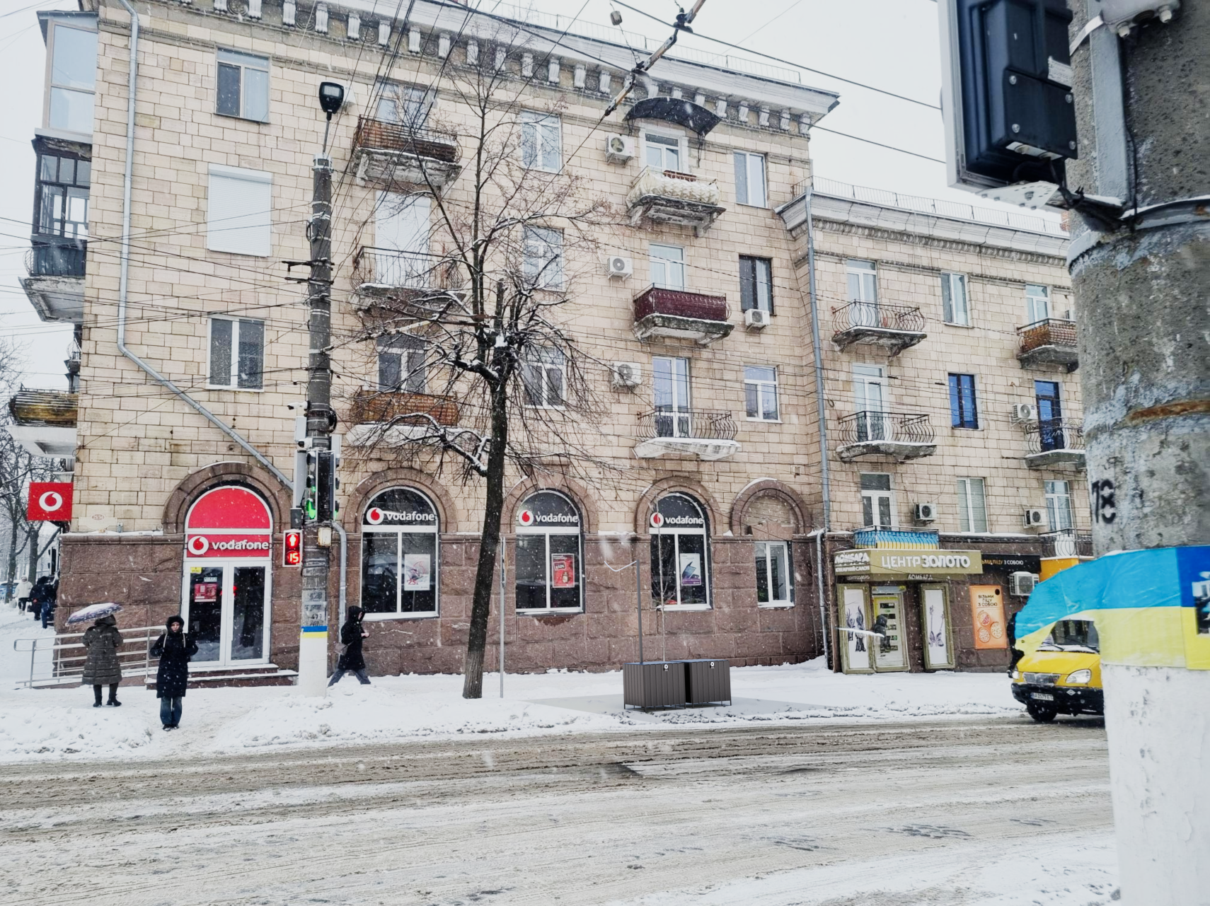

ІФ Незалежності 10а
...
№ з/п | Найменування робіт | Од. вим. | Обєм на одиницю виміру | Ціна за одиницю виміру (без ПДВ), грн. | Вартість всього (без ПДВ), грн. | Найменування матеріалів | Один. вим. | Кількість матеріалів на Об'єм робіт | Ціна за одиницю виміру (без ПДВ), грн. | Вартість всього (без ПДВ), грн.
27 |  |  |  |  |  | ВСЬОГО ВАРТІСТЬ МАТЕРІАЛІВ, грн. (без ПДВ): |  |  |  | 10,490.67
28 | ВСЬОГО ВАРТІСТЬ РОБІТ, грн.( без ПДВ): |  |  |  | 6,235.00 | Вартість доставлення матеріалів | 3.00% |  |  | 314.72
29 |  |  |  |  |  | ВСЬОГО вартість матеріалів, грн. (без ПДВ) |  |  |  | 10,805.39
30 | ВСЬОГО вартість робіт, грн.( без ПДВ) |  |  |  | 6,235.00 | ВСЬОГО ПО Кошторису без ПДВ, ГРН.: |  |  |  | 17,040.39
31 |  |  |  |  |  | ПДВ, ГРН.: |  |  |  | 3,408.08
32 |  |  |  |  |  | ВСЬОГО ПО Кошторису з ПДВ, ГРН.: |  |  |  | 20,448.47

 | Місце розміщення генератора з коробом

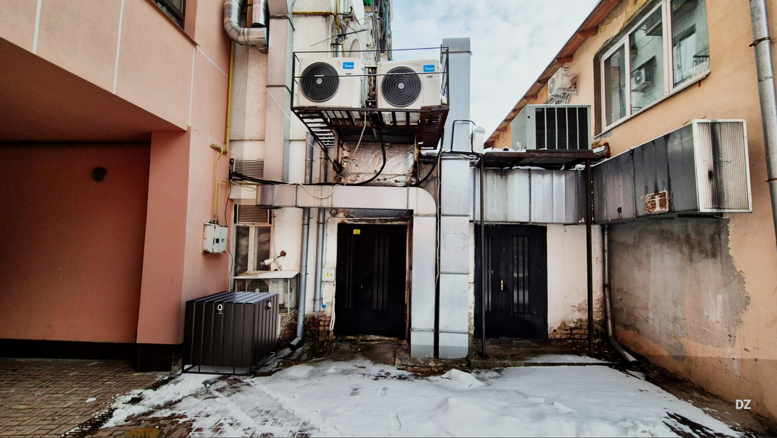

Чернівці Соборна 10
...
№ з/п | Найменування робіт | Од. вим. | Обєм на одиницю виміру | Ціна за одиницю виміру (без ПДВ), грн. | Вартість всього (без ПДВ), грн. | Найменування матеріалів | Один. вим. | Кількість матеріалів на Об'єм робіт | Ціна за одиницю виміру (без ПДВ), грн. | Вартість всього (без ПДВ), грн.
26 | ВСЬОГО ВАРТІСТЬ ІНШИХ РОБІТ грн.( без ПДВ): |  |  |  | 10,134.00 | ВСЬОГО ВАРТІСТЬ МАТЕРІАЛІВ ПО ІНШИМ РОБОТАМ, грн. (без ПДВ): |  |  |  | 18,237.79
27 |  |  |  |  |  | ВСЬОГО ВАРТІСТЬ МАТЕРІАЛІВ, грн. (без ПДВ): |  |  |  | 18,237.79
28 | ВСЬОГО ВАРТІСТЬ РОБІТ, грн.( без ПДВ): |  |  |  | 10,614.00 | Вартість доставлення матеріалів | 3.00% |  |  | 547.13
29 |  |  |  |  |  | ВСЬОГО вартість матеріалів, грн. (без ПДВ) |  |  |  | 18,784.92
30 | ВСЬОГО вартість робіт, грн.( без ПДВ) |  |  |  | 10,614.00 | ВСЬОГО ПО Кошторису без ПДВ, ГРН.: |  |  |  | 29,398.92
31 |  |  |  |  |  | ПДВ, ГРН.: |  |  |  | 5,879.78
32 |  |  |  |  |  | ВСЬОГО ПО Кошторису з ПДВ, ГРН.: |  |  |  | 35,278.71

 | Місце розміщення генератора з коробом

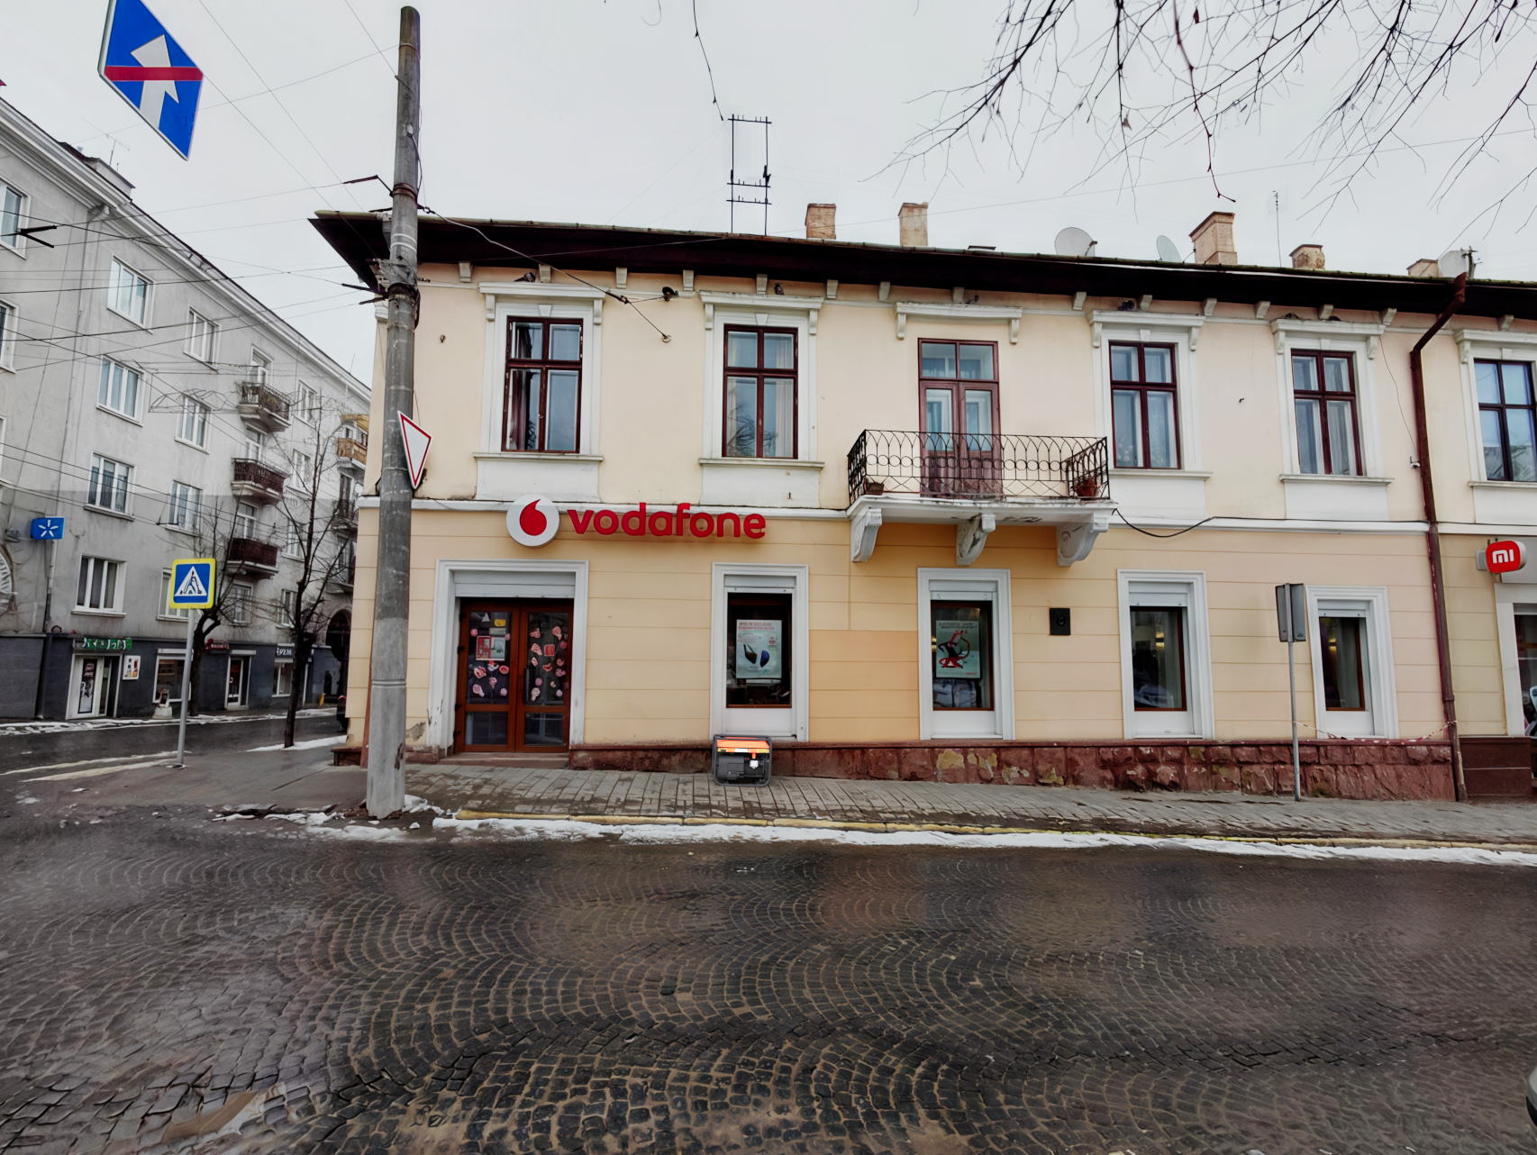

Вінниця Коцюбинського 28
...
№ з/п | Найменування робіт | Од. вим. | Обєм на одиницю виміру | Ціна за одиницю виміру (без ПДВ), грн. | Вартість всього (без ПДВ), грн. | Найменування матеріалів | Один. вим. | Кількість матеріалів на Об'єм робіт | Ціна за одиницю виміру (без ПДВ), грн. | Вартість всього (без ПДВ), грн.
32
 | ВСЬОГО ВАРТІСТЬ ІНШИХ РОБІТ грн.( без ПДВ): |  |  |  | 2,000.00 | ВСЬОГО ВАРТІСТЬ МАТЕРІАЛІВ ПО ІНШИМ РОБОТАМ, грн. (без ПДВ): |  |  |  | 3,600.00
30 |  |  |  |  |  | ВСЬОГО ВАРТІСТЬ МАТЕРІАЛІВ, грн. (без ПДВ): |  |  |  | 22,009.34
31 | ВСЬОГО ВАРТІСТЬ РОБІТ, грн.( без ПДВ): |  |  |  | 12,201.00 | Вартість доставлення матеріалів | 3.00% |  |  | 660.28
32 |  |  |  |  |  | ВСЬОГО вартість матеріалів, грн. (без ПДВ) |  |  |  | 22,669.62
33 | ВСЬОГО вартість робіт, грн.( без ПДВ) |  |  |  | 12,201.00 | ВСЬОГО ПО Кошторису без ПДВ, ГРН.: |  |  |  | 34,870.62
34 |  |  |  |  |  | ПДВ, ГРН.: |  |  |  | 6,974.12
35 |  |  |  |  |  | ВСЬОГО ПО Кошторису з ПДВ, ГРН.: |  |  |  | 41,844.74

 | Місце розміщення генератора з коробом
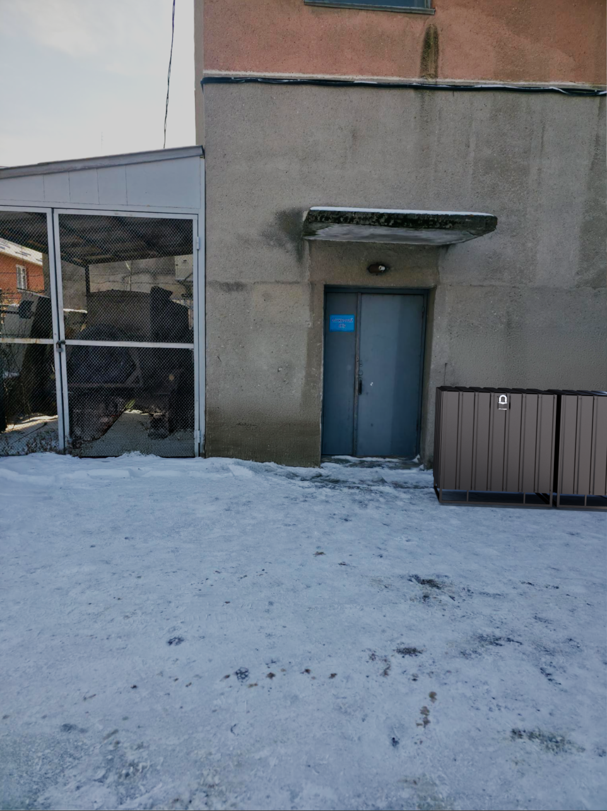

Одеса Італійська 51
...
№ з/п | Найменування робіт | Од. вим. | Обєм на одиницю виміру | Ціна за одиницю виміру (без ПДВ), грн. | Вартість всього (без ПДВ), грн. | Найменування матеріалів | Один. вим. | Кількість матеріалів на Об'єм робіт | Ціна за одиницю виміру (без ПДВ), грн. | Вартість всього (без ПДВ), грн.
34 |  |  |  |  |  | ВСЬОГО ВАРТІСТЬ МАТЕРІАЛІВ, грн. (без ПДВ): |  |  |  | 16,782.50
35 | ВСЬОГО ВАРТІСТЬ РОБІТ, грн.( без ПДВ): |  |  |  | 8,653.00 | Вартість доставлення матеріалів | 3.00% |  |  | 503.47
36 |  |  |  |  |  | ВСЬОГО вартість матеріалів, грн. (без ПДВ) |  |  |  | 17,285.98
37 | ВСЬОГО вартість робіт, грн.( без ПДВ) |  |  |  | 8,653.00 | ВСЬОГО ПО Кошторису без ПДВ, ГРН.: |  |  |  | 25,938.98
38 |  |  |  |  |  | ПДВ, ГРН.: |  |  |  | 5,187.79
39 |  |  |  |  |  | ВСЬОГО ПО Кошторису з ПДВ, ГРН.: |  |  |  | 31,126.77

 | Місце розміщення генератора з коробом

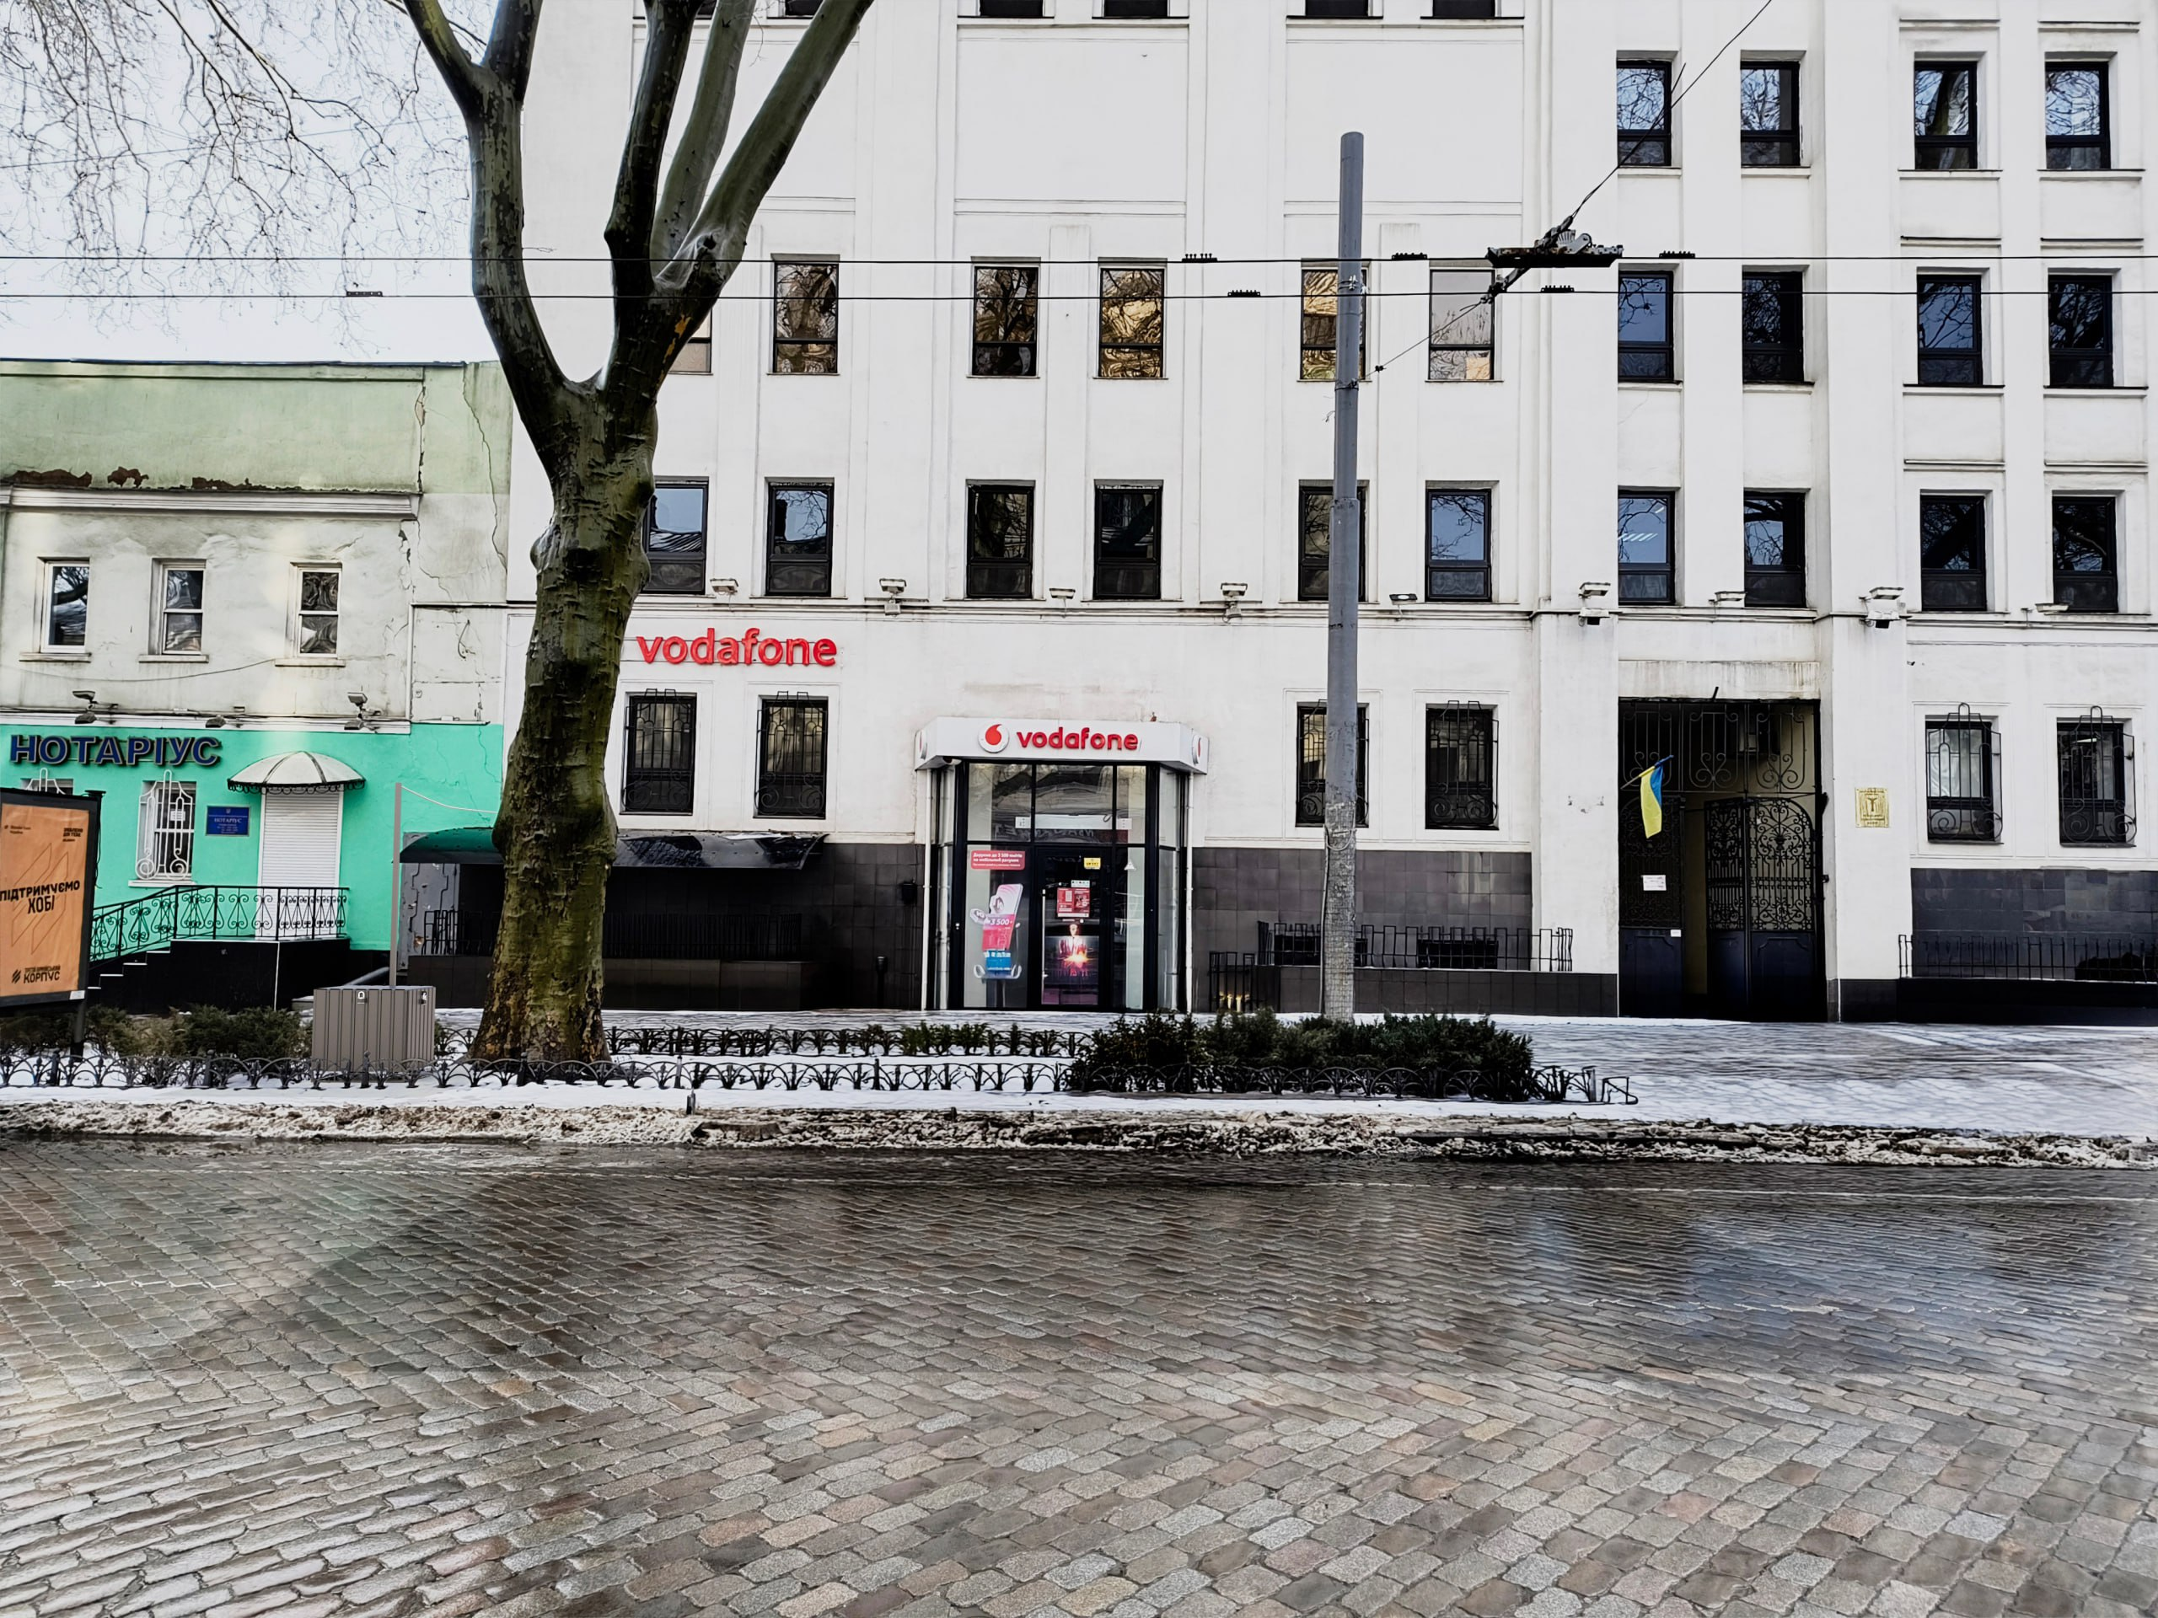

Миколаїв Соборна 12в
...
№ з/п | Найменування робіт | Од. вим. | Обєм на одиницю виміру | Ціна за одиницю виміру (без ПДВ), грн. | Вартість всього (без ПДВ), грн. | Найменування матеріалів | Один. вим. | Кількість матеріалів на Об'єм робіт | Ціна за одиницю виміру (без ПДВ), грн. | Вартість всього (без ПДВ), грн.
34 |  |  |  |  |  | ВСЬОГО ВАРТІСТЬ МАТЕРІАЛІВ, грн. (без ПДВ): |  |  |  | 14,274.10
35 | ВСЬОГО ВАРТІСТЬ РОБІТ, грн.( без ПДВ): |  |  |  | 6,597.00 | Вартість доставлення матеріалів | 3.00% |  |  | 428.22
36 |  |  |  |  |  | ВСЬОГО вартість матеріалів, грн. (без ПДВ) |  |  |  | 14,702.32
37 | ВСЬОГО вартість робіт, грн.( без ПДВ) |  |  |  | 6,597.00 | ВСЬОГО ПО Кошторису без ПДВ, ГРН.: |  |  |  | 21,299.32
38 |  |  |  |  |  | ПДВ, ГРН.: |  |  |  | 4,259.86
39 |  |  |  |  |  | ВСЬОГО ПО Кошторису з ПДВ, ГРН.: |  |  |  | 25,559.19

 | Місце розміщення генератора з коробом

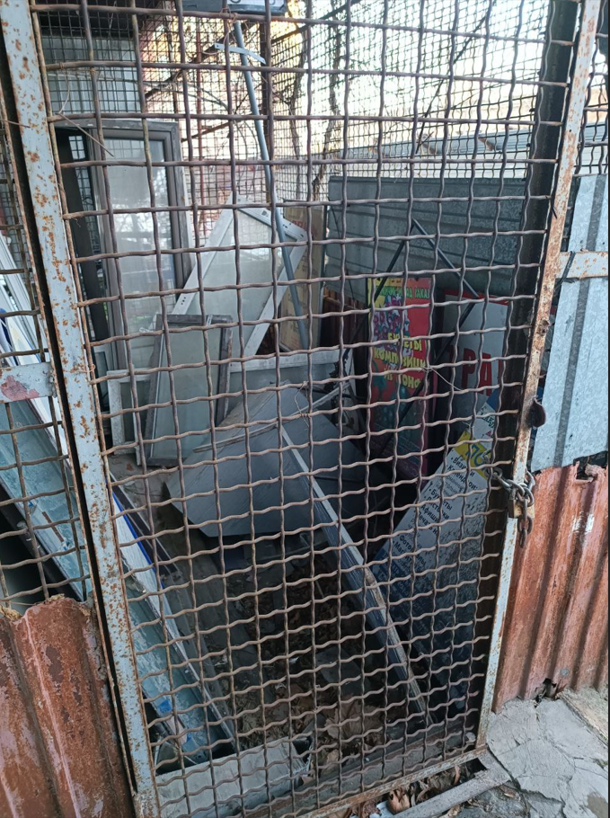

Полтава Європейська 21
...
№ з/п | Найменування робіт | Од. вим. | Обєм на одиницю виміру | Ціна за одиницю виміру (без ПДВ), грн. | Вартість всього (без ПДВ), грн. | Найменування матеріалів | Один. вим. | Кількість матеріалів на Об'єм робіт | Ціна за одиницю виміру (без ПДВ), грн. | Вартість всього (без ПДВ), грн.
36 |  |  |  |  |  | ВСЬОГО вартість матеріалів, грн. (без ПДВ) |  |  |  | 14,664.11
37 | ВСЬОГО вартість робіт, грн.( без ПДВ) |  |  |  | 7,405.00 | ВСЬОГО ПО Кошторису без ПДВ, ГРН.: |  |  |  | 22,069.11
38 |  |  |  |  |  | ПДВ, ГРН.: |  |  |  | 4,413.82
39 |  |  |  |  |  | ВСЬОГО ПО Кошторису з ПДВ, ГРН.: |  |  |  | 26,482.93

 | Місце розміщення генератора з коробом

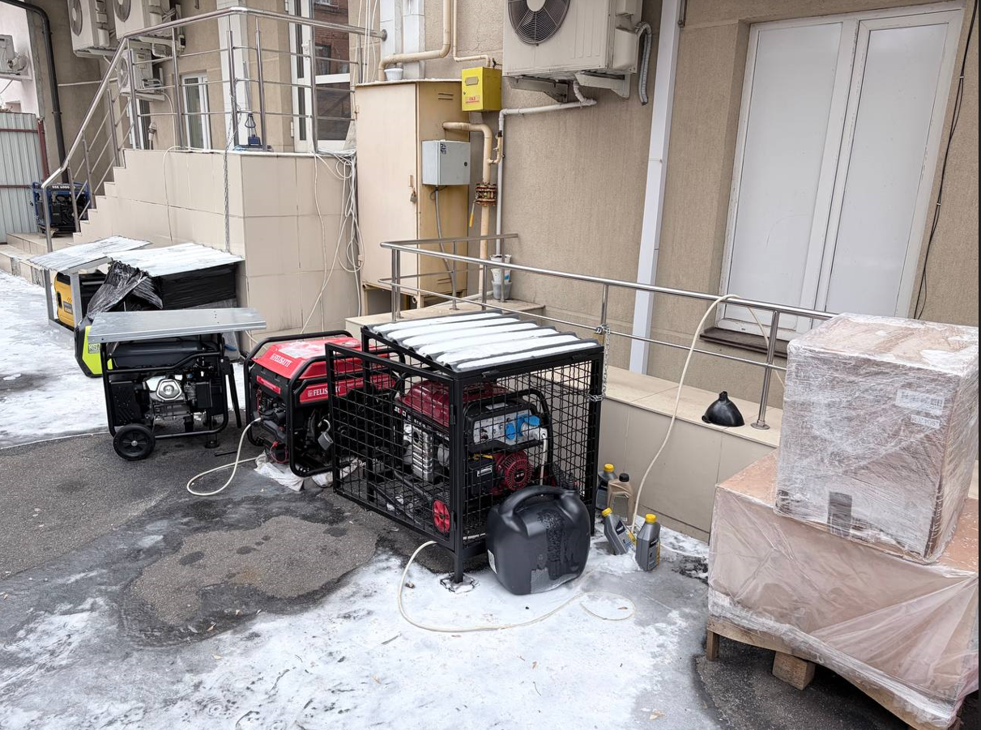

Суми Незалежності 3
...
№ з/п | Найменування робіт | Од. вим. | Обєм на одиницю виміру | Ціна за одиницю виміру (без ПДВ), грн. | Вартість всього (без ПДВ), грн. | Найменування матеріалів | Один. вим. | Кількість матеріалів на Об'єм робіт | Ціна за одиницю виміру (без ПДВ), грн. | Вартість всього (без ПДВ), грн.
34 | ВСЬОГО ВАРТІСТЬ ІНШИХ РОБІТ грн.( без ПДВ): |  |  |  | 1,000.00 | ВСЬОГО ВАРТІСТЬ МАТЕРІАЛІВ ПО ІНШИМ РОБОТАМ, грн. (без ПДВ): |  |  |  | 2,359.00
35 |  |  |  |  |  | ВСЬОГО ВАРТІСТЬ МАТЕРІАЛІВ, грн. (без ПДВ): |  |  |  | 11,306.49
36 | ВСЬОГО ВАРТІСТЬ РОБІТ, грн.( без ПДВ): |  |  |  | 5,148.00 | Вартість доставлення матеріалів | 3.00% |  |  | 339.19
37 |  |  |  |  |  | ВСЬОГО вартість матеріалів, грн. (без ПДВ) |  |  |  | 11,645.68
38 | ВСЬОГО вартість робіт, грн.( без ПДВ) |  |  |  | 5,148.00 | ВСЬОГО ПО Кошторису без ПДВ, ГРН.: |  |  |  | 16,793.68
39 |  |  |  |  |  | ПДВ, ГРН.: |  |  |  | 3,358.74
40 |  |  |  |  |  | ВСЬОГО ПО Кошторису з ПДВ, ГРН.: |  |  |  | 20,152.42

 | Місце розміщення генератора з коробом

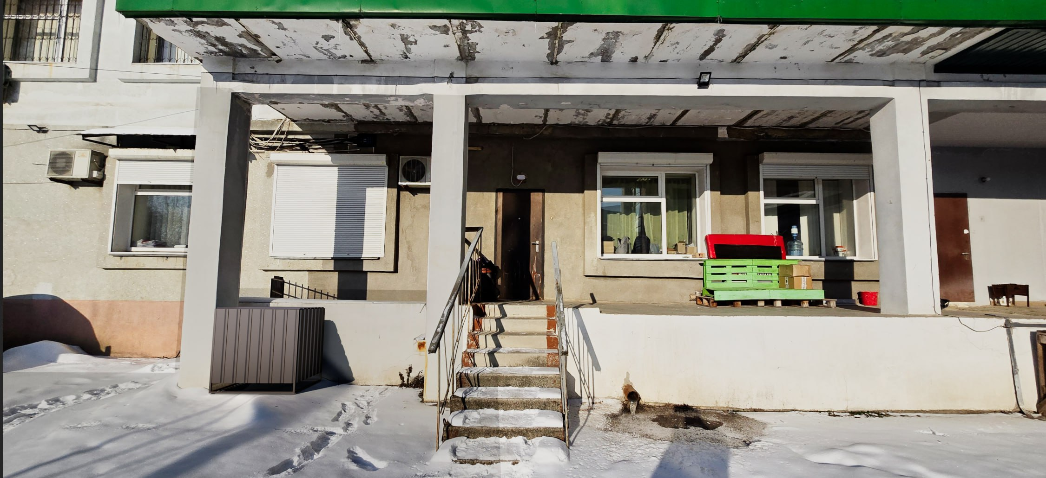

Чернігів Миру 32
...
№ з/п | Найменування робіт | Од. вим. | Обєм на одиницю виміру | Ціна за одиницю виміру (без ПДВ), грн. | Вартість всього (без ПДВ), грн. | Найменування матеріалів | Один. вим. | Кількість матеріалів на Об'єм робіт | Ціна за одиницю виміру (без ПДВ), грн. | Вартість всього (без ПДВ), грн.
34 |  |  |  |  |  | ВСЬОГО вартість матеріалів, грн. (без ПДВ) |  |  |  | 11,498.41
35 | ВСЬОГО вартість робіт, грн.( без ПДВ) |  |  |  | 6,725.00 | ВСЬОГО ПО Кошторису без ПДВ, ГРН.: |  |  |  | 18,223.41
36 |  |  |  |  |  | ПДВ, ГРН.: |  |  |  | 3,644.68
37 |  |  |  |  |  | ВСЬОГО ПО Кошторису з ПДВ, ГРН.: |  |  |  | 21,868.09

Місце розміщення генератора з коробом

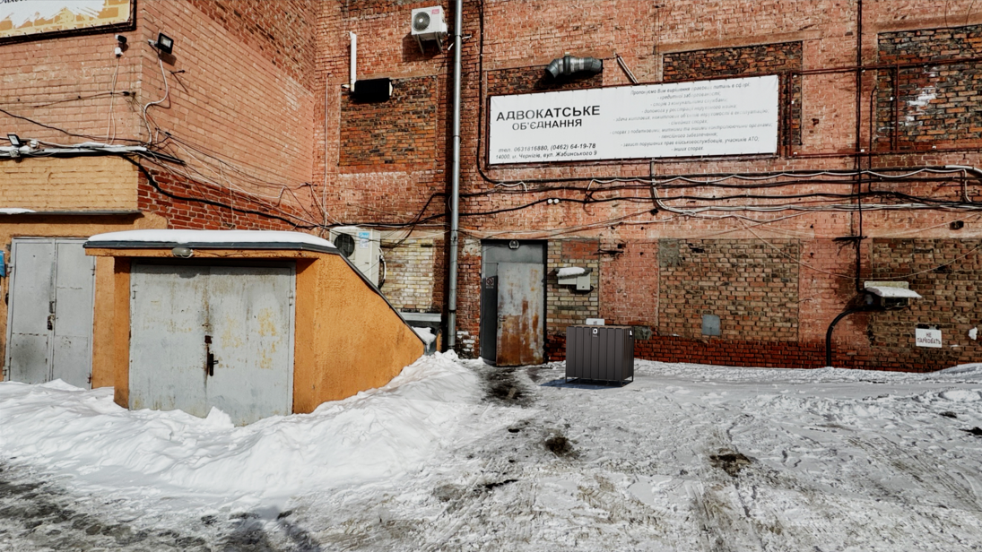

Ужгорож Фединця 47
...
№ з/п | Найменування робіт | Од. вим. | Обєм на одиницю виміру | Ціна за одиницю виміру (без ПДВ), грн. | Вартість всього (без ПДВ), грн. | Найменування матеріалів | Один. вим. | Кількість матеріалів на Об'єм робіт | Ціна за одиницю виміру (без ПДВ), грн. | Вартість всього (без ПДВ), грн.
23 |  |  |  |  |  | ВСЬОГО ВАРТІСТЬ МАТЕРІАЛІВ, грн. (без ПДВ): |  |  |  | 3,833.17
24 | ВСЬОГО ВАРТІСТЬ РОБІТ, грн.( без ПДВ): |  |  |  | 3,550.00 | Вартість доставлення матеріалів | 3.00% |  |  | 115.00
25 |  |  |  |  |  | ВСЬОГО вартість матеріалів, грн. (без ПДВ) |  |  |  | 3,948.17
26 | ВСЬОГО вартість робіт, грн.( без ПДВ) |  |  |  | 3,550.00 | ВСЬОГО ПО Кошторису без ПДВ, ГРН.: |  |  |  | 7,498.17
27 |  |  |  |  |  | ПДВ, ГРН.: |  |  |  | 1,499.63
28 |  |  |  |  |  | ВСЬОГО ПО Кошторису з ПДВ, ГРН.: |  |  |  | 8,997.80

 | Місце розміщення генератора

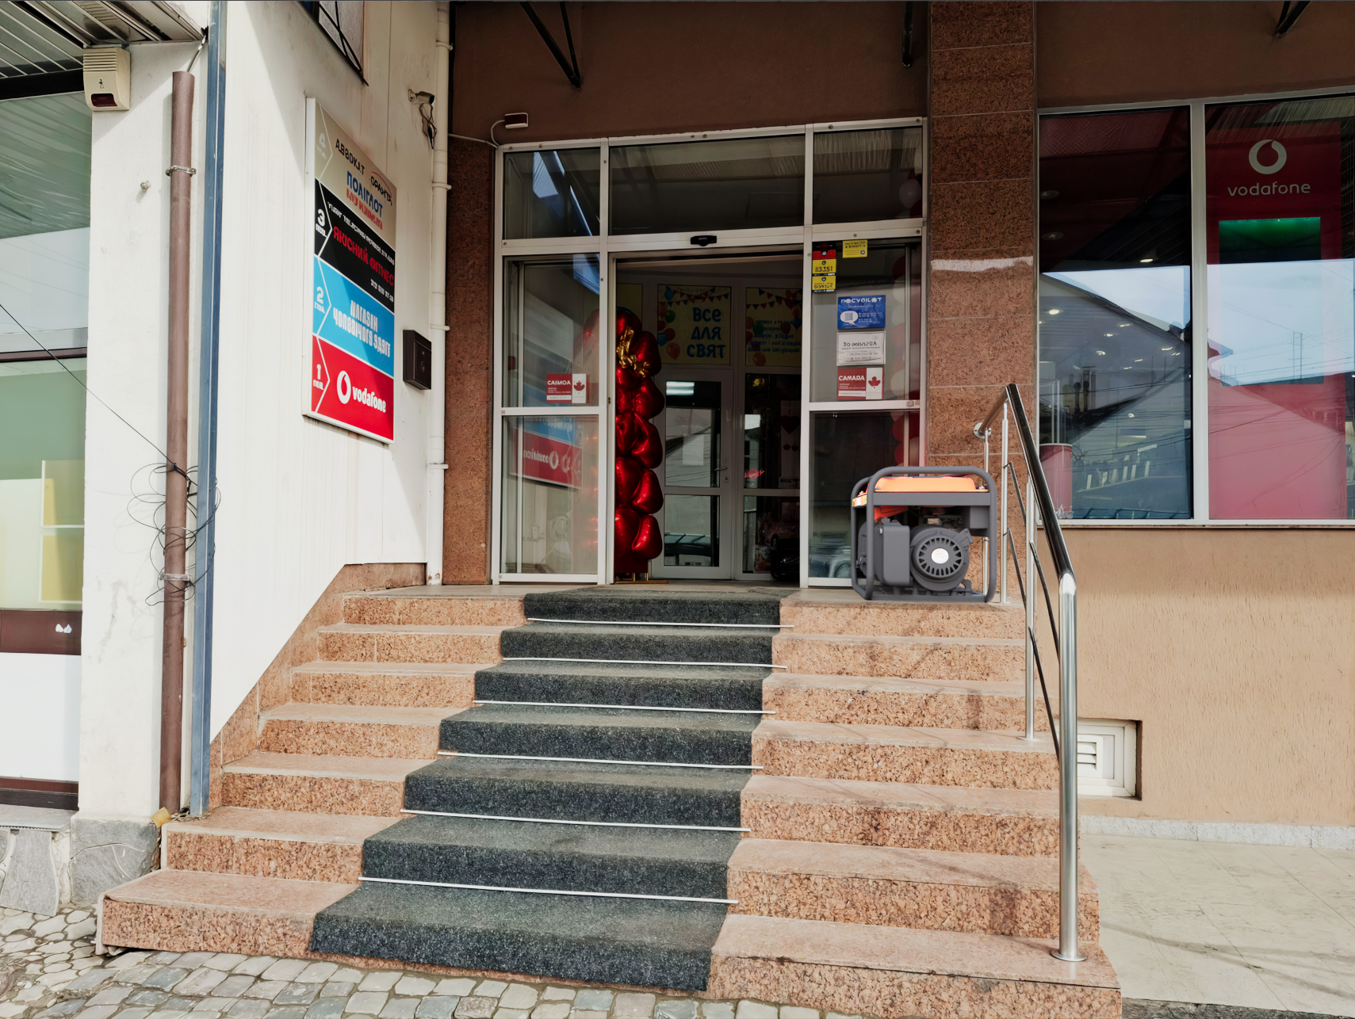

Херсон Ушакова 30-1
...
№ з/п | Найменування робіт | Од. вим. | Обєм на одиницю виміру | Ціна за одиницю виміру (без ПДВ), грн. | Вартість всього (без ПДВ), грн. | Найменування матеріалів | Один. вим. | Кількість матеріалів на Об'єм робіт | Ціна за одиницю виміру (без ПДВ), грн. | Вартість всього (без ПДВ), грн.
32
33 | ВСЬОГО ВАРТІСТЬ ІНШИХ РОБІТ грн.( без ПДВ): |  |  |  | 1,000.00 | ВСЬОГО ВАРТІСТЬ МАТЕРІАЛІВ ПО ІНШИМ РОБОТАМ, грн. (без ПДВ): |  |  |  | 2,679.00
34 |  |  |  |  |  | ВСЬОГО ВАРТІСТЬ МАТЕРІАЛІВ, грн. (без ПДВ): |  |  |  | 15,329.60
35 | ВСЬОГО ВАРТІСТЬ РОБІТ, грн.( без ПДВ): |  |  |  | 6,685.00 | Вартість доставлення матеріалів | 3.00% |  |  | 459.89
36 |  |  |  |  |  | ВСЬОГО вартість матеріалів, грн. (без ПДВ) |  |  |  | 15,789.49
37 | ВСЬОГО вартість робіт, грн.( без ПДВ) |  |  |  | 6,685.00 | ВСЬОГО ПО Кошторису без ПДВ, ГРН.: |  |  |  | 22,474.49
38 |  |  |  |  |  | ПДВ, ГРН.: |  |  |  | 4,494.90
39 |  |  |  |  |  | ВСЬОГО ПО Кошторису з ПДВ, ГРН.: |  |  |  | 26,969.39

 | Місце розміщення генератора з коробом
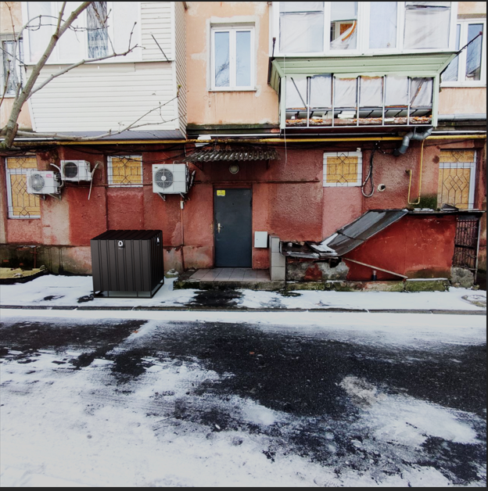

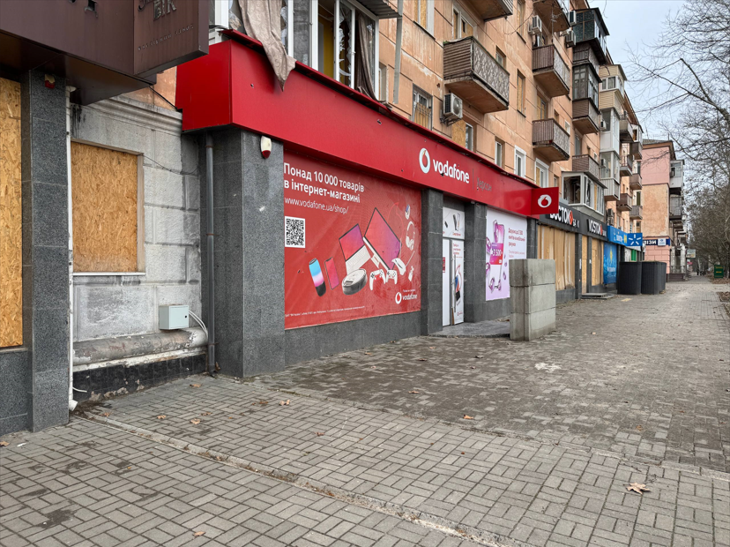

Полтава Європейська 66
...
№ з/п | Найменування робіт | Од. вим. | Обєм на одиницю виміру | Ціна за одиницю виміру (без ПДВ), грн. | Вартість всього (без ПДВ), грн. | Найменування матеріалів | Один. вим. | Кількість матеріалів на Об'єм робіт | Ціна за одиницю виміру (без ПДВ), грн. | Вартість всього (без ПДВ), грн.
33 | ВСЬОГО ВАРТІСТЬ ІНШИХ РОБІТ грн.( без ПДВ): |  |  |  | 1,000.00 | ВСЬОГО ВАРТІСТЬ МАТЕРІАЛІВ ПО ІНШИМ РОБОТАМ, грн. (без ПДВ): |  |  |  | 2,374.00
34 |  |  |  |  |  | ВСЬОГО ВАРТІСТЬ МАТЕРІАЛІВ, грн. (без ПДВ): |  |  |  | 14,415.00
35 | ВСЬОГО ВАРТІСТЬ РОБІТ, грн.( без ПДВ): |  |  |  | 6,405.00 | Вартість доставлення матеріалів | 3.00% |  |  | 432.45
36 |  |  |  |  |  | ВСЬОГО вартість матеріалів, грн. (без ПДВ) |  |  |  | 14,847.45
37 | ВСЬОГО вартість робіт, грн.( без ПДВ) |  |  |  | 6,405.00 | ВСЬОГО ПО Кошторису без ПДВ, ГРН.: |  |  |  | 21,252.45
38 |  |  |  |  |  | ПДВ, ГРН.: |  |  |  | 4,250.49
39 |  |  |  |  |  | ВСЬОГО ПО Кошторису з ПДВ, ГРН.: |  |  |  | 25,502.94

 | Місце розміщення генератора з коробом
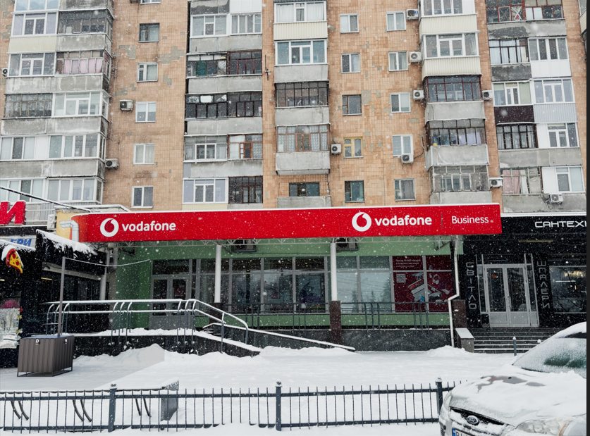

Харків Г.Сковороди 67-69
...
№ з/п | Найменування робіт | Од. вим. | Обєм на одиницю виміру | Ціна за одиницю виміру (без ПДВ), грн. | Вартість всього (без ПДВ), грн. | Найменування матеріалів | Один. вим. | Кількість матеріалів на Об'єм робіт | Ціна за одиницю виміру (без ПДВ), грн. | Вартість всього (без ПДВ), грн.
32 |  |  |  |  |  | ВСЬОГО ВАРТІСТЬ МАТЕРІАЛІВ, грн. (без ПДВ): |  |  |  | 12,871.90
33 | ВСЬОГО ВАРТІСТЬ РОБІТ, грн.( без ПДВ): |  |  |  | 5,738.00 | Вартість доставлення матеріалів | 3.00% |  |  | 386.16
34 |  |  |  |  |  | ВСЬОГО вартість матеріалів, грн. (без ПДВ) |  |  |  | 13,258.06
35 | ВСЬОГО вартість робіт, грн.( без ПДВ) |  |  |  | 5,738.00 | ВСЬОГО ПО Кошторису без ПДВ, ГРН.: |  |  |  | 18,996.06
36 |  |  |  |  |  | ПДВ, ГРН.: |  |  |  | 3,799.21
37 |  |  |  |  |  | ВСЬОГО ПО Кошторису з ПДВ, ГРН.: |  |  |  | 22,795.27

 | Місце розміщення генератора з коробом
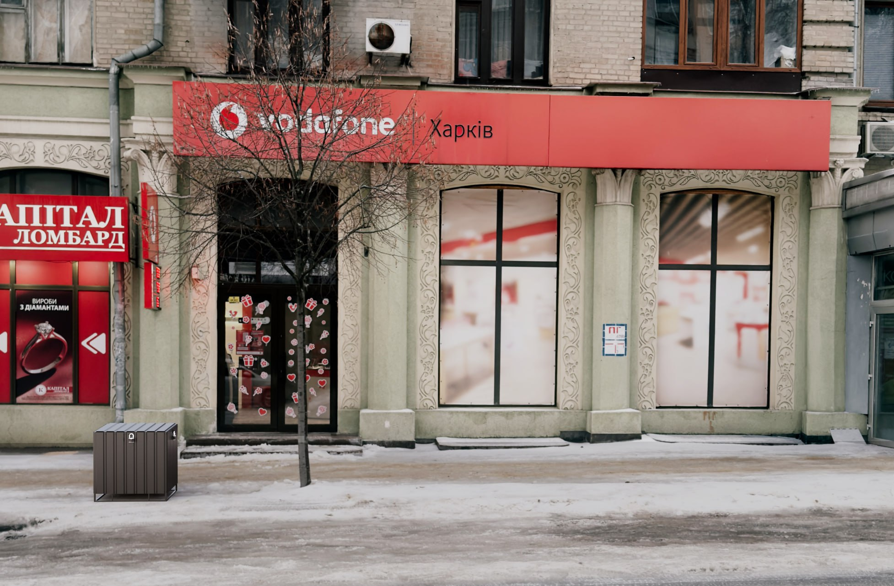

Рівне Міцкевича 32
...
№ з/п | Найменування робіт | Од. вим. | Обєм на одиницю виміру | Ціна за одиницю виміру (без ПДВ), грн. | Вартість всього (без ПДВ), грн. | Найменування матеріалів | Один. вим. | Кількість матеріалів на Об'єм робіт | Ціна за одиницю виміру (без ПДВ), грн. | Вартість всього (без ПДВ), грн.
32 |  |  |  |  |  | ВСЬОГО ВАРТІСТЬ МАТЕРІАЛІВ, грн. (без ПДВ): |  |  |  | 9,793.10
33 | ВСЬОГО ВАРТІСТЬ РОБІТ, грн.( без ПДВ): |  |  |  | 4,860.00 | Вартість доставлення матеріалів | 3.00% |  |  | 293.79
34 |  |  |  |  |  | ВСЬОГО вартість матеріалів, грн. (без ПДВ) |  |  |  | 10,086.89
35 | ВСЬОГО вартість робіт, грн.( без ПДВ) |  |  |  | 4,860.00 | ВСЬОГО ПО Кошторису без ПДВ, ГРН.: |  |  |  | 14,946.89
36 |  |  |  |  |  | ПДВ, ГРН.: |  |  |  | 2,989.38
37 |  |  |  |  |  | ВСЬОГО ПО Кошторису з ПДВ, ГРН.: |  |  |  | 17,936.27

 | Місце розміщення генератора з коробом
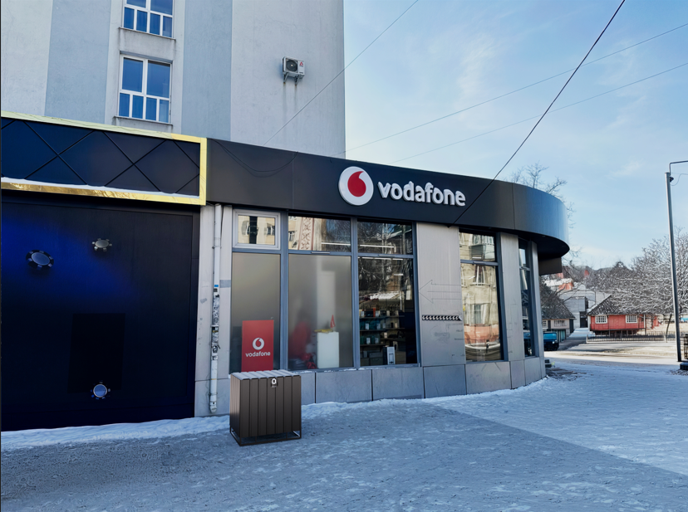

Київ Хрещатик 15
...
№ з/п | Найменування робіт | Од. вим. | Обєм на одиницю виміру | Ціна за одиницю виміру (без ПДВ), грн. | Вартість всього (без ПДВ), грн. | Найменування матеріалів | Один. вим. | Кількість матеріалів на Об'єм робіт | Ціна за одиницю виміру (без ПДВ), грн. | Вартість всього (без ПДВ), грн.
 | ВСЬОГО ВАРТІСТЬ ІНШИХ РОБІТ грн.( без ПДВ): |  |  |  | 1,000.00 | ВСЬОГО ВАРТІСТЬ МАТЕРІАЛІВ ПО ІНШИМ РОБОТАМ, грн. (без ПДВ): |  |  |  | 1,800.00
32 |  |  |  |  |  | ВСЬОГО ВАРТІСТЬ МАТЕРІАЛІВ, грн. (без ПДВ): |  |  |  | 13,598.50
33 | ВСЬОГО ВАРТІСТЬ РОБІТ, грн.( без ПДВ): |  |  |  | 10,515.00 | Вартість доставлення матеріалів | 3.00% |  |  | 407.96
34 |  |  |  |  |  | ВСЬОГО вартість матеріалів, грн. (без ПДВ) |  |  |  | 14,006.46
35 | ВСЬОГО вартість робіт, грн.( без ПДВ) |  |  |  | 10,515.00 | ВСЬОГО ПО Кошторису без ПДВ, ГРН.: |  |  |  | 24,521.46
36 |  |  |  |  |  | ПДВ, ГРН.: |  |  |  | 4,904.29
37 |  |  |  |  |  | ВСЬОГО ПО Кошторису з ПДВ, ГРН.: |  |  |  | 29,425.75

 | Місце розміщення генератора з коробом

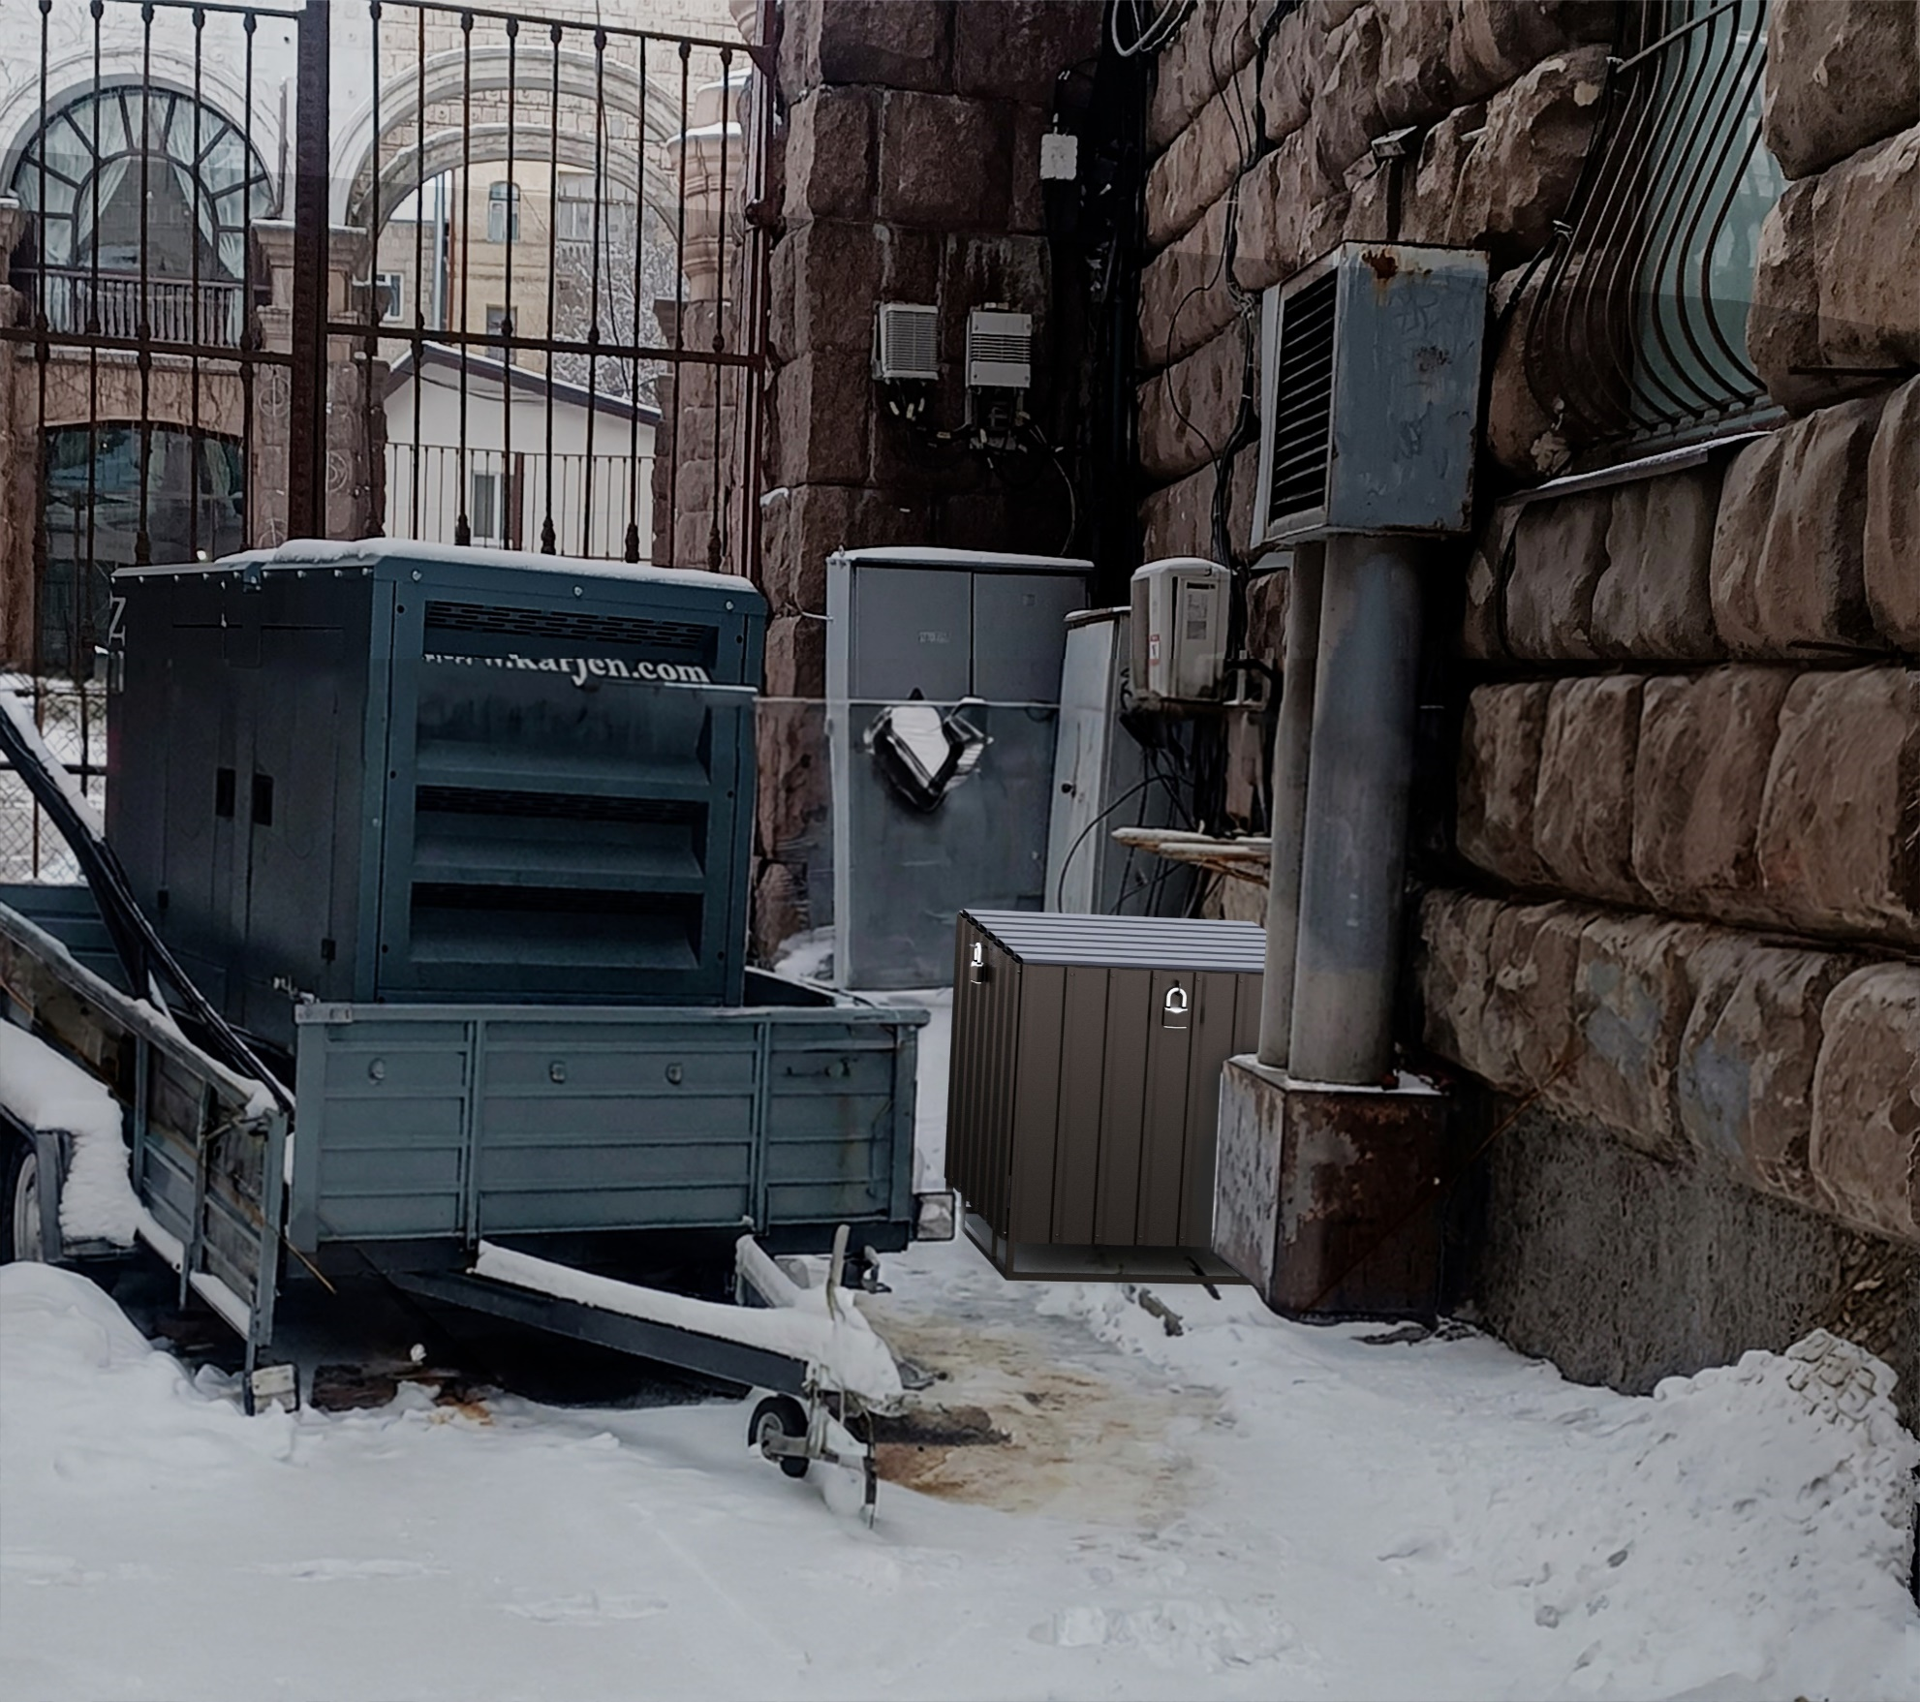

 | Місце розміщення генератора з коробом

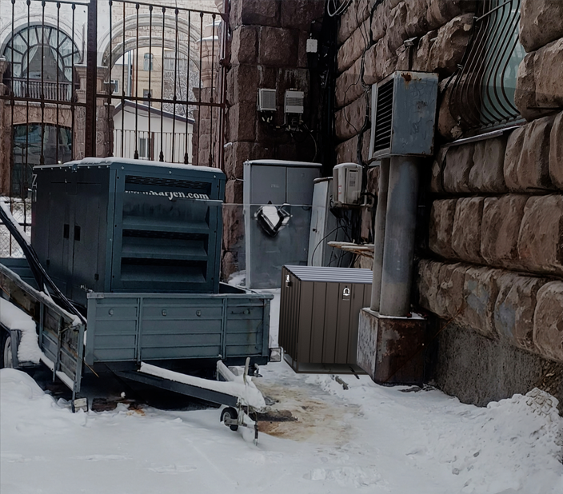

Краматорськ Незалежності 19а
...
№ з/п | Найменування робіт | Од. вим. | Обєм на одиницю виміру | Ціна за одиницю виміру (без ПДВ), грн. | Вартість всього (без ПДВ), грн. | Найменування матеріалів | Один. вим. | Кількість матеріалів на Об'єм робіт | Ціна за одиницю виміру (без ПДВ), грн. | Вартість всього (без ПДВ), грн.
34 |  |  |  |  |  | ВСЬОГО ВАРТІСТЬ МАТЕРІАЛІВ, грн. (без ПДВ): |  |  |  | 10,537.05
35 | ВСЬОГО ВАРТІСТЬ РОБІТ, грн.( без ПДВ): |  |  |  | 5,030.00 | Вартість доставлення матеріалів | 3.00% |  |  | 316.11
36 |  |  |  |  |  | ВСЬОГО вартість матеріалів, грн. (без ПДВ) |  |  |  | 10,853.16
37 | ВСЬОГО вартість робіт, грн.( без ПДВ) |  |  |  | 5,030.00 | ВСЬОГО ПО Кошторису без ПДВ, ГРН.: |  |  |  | 15,883.16
38 |  |  |  |  |  | ПДВ, ГРН.: |  |  |  | 3,176.63
39 |  |  |  |  |  | ВСЬОГО ПО Кошторису з ПДВ, ГРН.: |  |  |  | 19,059.79

 | Місце розміщення генератора з коробом

